18
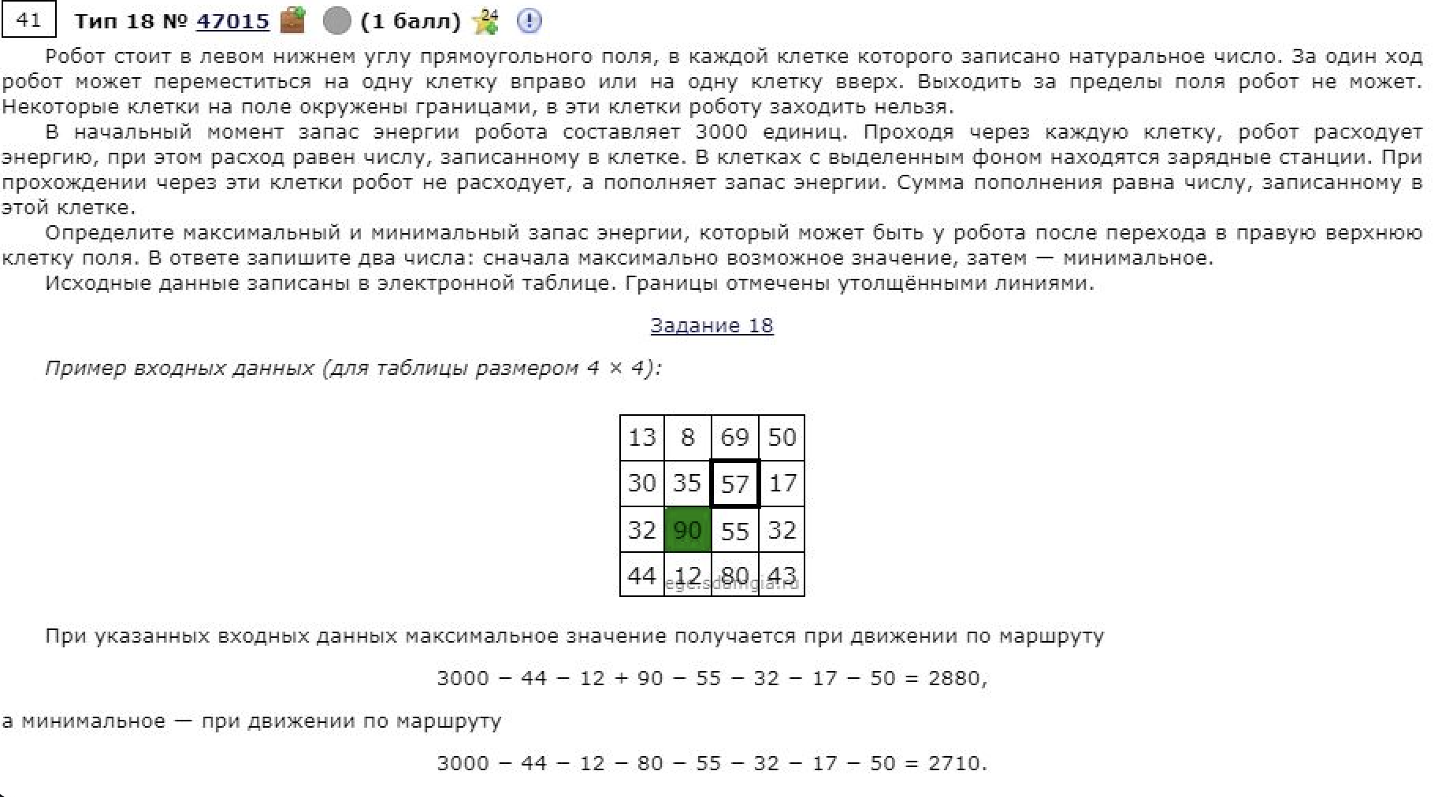
38 | 65 | 76 | 8 | 74 | 77 | 7 | 24 | 94 | 34 | 12 | 69 | 97 | 33 | 27
68 | 93 | 18 | 16 | 24 | 39 | 77 | 7 | 15 | 34 | 45 | 83 | 33 | 89 | 36
78 | 35 | 6 | 32 | 33 | 21 | 96 | 6 | 10 | 91 | 60 | 19 | 43 | 22 | 57
62 | 36 | 68 | 62 | 9 | 25 | 65 | 67 | 95 | 52 | 61 | 3 | 31 | 23 | 35
51 | 61 | 34 | 4 | 29 | 64 | 15 | 33 | 78 | 35 | 67 | 52 | 99 | 87 | 46
14 | 88 | 52 | 2 | 44 | 71 | 64 | 78 | 45 | 27 | 51 | 8 | 86 | 30 | 47
88 | 81 | 59 | 46 | 85 | 74 | 44 | 50 | 35 | 53 | 77 | 63 | 46 | 62 | 26
82 | 25 | 82 | 68 | 94 | 4 | 4 | 52 | 86 | 46 | 21 | 43 | 33 | 83 | 29
2 | 26 | 37 | 79 | 62 | 34 | 71 | 45 | 77 | 10 | 29 | 87 | 87 | 5 | 7
28 | 37 | 21 | 74 | 8 | 32 | 51 | 34 | 58 | 2 | 95 | 25 | 65 | 11 | 44
28 | 18 | 36 | 93 | 84 | 64 | 62 | 26 | 69 | 16 | 97 | 6 | 64 | 44 | 69
29 | 53 | 96 | 93 | 27 | 45 | 22 | 44 | 6 | 6 | 78 | 18 | 89 | 82 | 74
97 | 16 | 24 | 96 | 64 | 27 | 96 | 54 | 60 | 15 | 33 | 64 | 13 | 36 | 80
40 | 3 | 25 | 38 | 56 | 61 | 90 | 84 | 97 | 93 | 76 | 12 | 53 | 68 | 62
73 | 48 | 18 | 44 | 79 | 24 | 30 | 25 | 93 | 2 | 31 | 45 | 35 | 61 | 72

2222 | 2250 | 2451 | 2503 | 2429 | 2371 | 2364 | 2340 | 2255 | 2281 | 2269 | 2200 | 2193 | 2199 | 2201
2260 | 2315 | 2527 | 2511 | 2487 | 2448 | 2371 | 2364 | 2349 | 2315 | 2270 | 2233 | 2290 | 2232 | 2228
2328 | 2408 | 2545 | 2513 | 2480 | 2459 | 2363 | 2357 | 2347 | 2256 | 2220 | 2316 | 2323 | 2321 | 2264
2406 | 2443 | 2551 | 2489 | 2480 | 2455 | 2396 | 2361 | 2266 | 2341 | 2280 | 2335 | 2366 | 2343 | 2308
2468 | 2479 | 2483 | 2517 | 2488 | 2424 | 2461 | 2428 | 2350 | 2393 | 2326 | 2338 | 2239 | 2203 | 2219
2519 | 2540 | 2517 | 2521 |  | 2443 | 2476 | 2412 | 2410 | 2428 |  | 2390 | 2304 | 2290 | 2265
2533 | 2628 | 2569 | 2523 | 2438 | 2514 | 2540 | 2490 | 2455 | 2455 | 2427 | 2398 | 2382 | 2320 | 2312
2621 | 2709 | 2627 | 2559 | 2502 | 2588 | 2584 | 2532 | 2446 | 2508 | 2504 | 2461 | 2428 | 2345 | 2338
2703 | 2734 | 2703 | 2624 | 2596 | 2592 | 2521 | 2496 | 2419 | 2554 | 2525 | 2438 | 2351 | 2374 | 2367
2705 | 2760 | 2740 | 2666 | 2658 | 2626 | 2575 | 2541 | 2483 | 2564 | 2469 | 2455 | 2390 | 2379 | 2335 | 2201
2733 | 2797 | 2761 | 2668 |  | 2596 | 2576 | 2568 | 2519 | 2566 |  | 2480 | 2416 | 2372 | 2303
2761 | 2815 | 2796 | 2703 | 2705 | 2660 | 2638 | 2594 | 2588 | 2582 | 2504 | 2486 | 2397 | 2318 | 2246
2790 | 2868 | 2892 | 2796 | 2732 | 2705 | 2609 | 2555 | 2495 | 2480 | 2447 | 2412 | 2436 | 2400 | 2320
2887 | 2884 | 2859 | 2821 | 2765 | 2704 | 2614 | 2575 | 2478 | 2471 | 2457 | 2476 | 2423 | 2355 | 2293
2927 | 2879 | 2861 | 2817 | 2738 | 2714 | 2684 | 2659 | 2566 | 2564 | 2533 | 2488 | 2453 | 2392 | 2320

